(필수)1.신청서
「2021 공공데이터 청년인턴 (일경험 수련생)」 공공데이터를 활용한 해커톤 참가 신청서
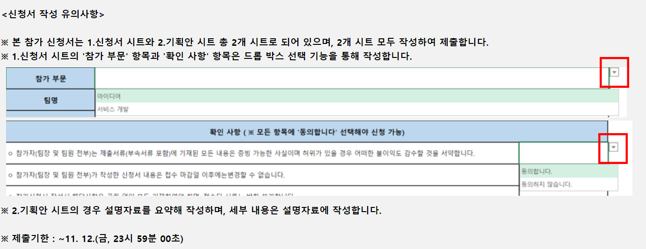
참가 부문 | 서비스 개발
팀명 | eight(에잇)
프로젝트명 | 포근
프로젝트 요약 | '포근'은 식품 나눔을 통한 결식 해소를 목표로 하는 '푸드뱅크' 서비스를 활용하고자 만들어졌습니다. 기존에 제공되지 않았던 이용자들의 선호물품 순위, 내 주변 푸드뱅크 찾기, 한눈에 보는 셔틀 안내 서비스 등을 제공합니다. 선호물품 순위 제공으로 기부자들에게 해당 물품 기부를 유도하여 이용자들의 서비스 이용 만족도를 높이는 등의 효과를 얻고자 합니다. 또한, 지역사회 내에서의 기부자 유입을 독려하며 활발한 교류가 지속해서 이루어질 수 있도록 돕습니다.
웹·앱 프로토타입 다운로드 링크 (서비스 개발 부문 지원 팀만 작성) | https://framer.com/projects/lgUB90F2MyO2F9Trr7Zl-8LEtF
활용한 공공데이터 (기관 / 데이터명) | 한국사회복지협의회 / 전국푸드뱅크 오픈 API (제공,접수현황 데이터)
팀장 이름 | 아이디 | 소속기관 | 역할 | 이메일 | 휴대폰
김다은 | D3020408 | 부산 2센터 1팀 | 기획, 서비스 개발 등 | yasmin34@naver.com | 010-5766-9158
팀원 이름 | 아이디 | 소속기관 | 역할 | 이메일 | 휴대폰
변수민 | D1070559 | 울산광역시 근로복지공단 | 기획, ppt 제작, 자료 수집 등 | qustnals777@naver.com | 010-7174-1305
박가문날비 | D1092527 | 화성시청 기후환경과 | 기획, 데이터 분석, 자료 수집 등 | nuripeace99@gamil.com | 010-5049-7096
정재희 | D3010218 | 서울3센터 언주역 2팀 | 기획, ppt제작, 데이터 분석 등 | jhee0205@naver.com | 010-3516-9210
문준석 | D3013801 | 서울 3센터 언주역 4팀 | 기획, 데이터 분석, 자료 수집 등 | juneseok74@naver.com | 010-5171-7975
김준영 | D4091376 | 경기 1센터 수원역 5팀 | 기획, 서비스 개발 등 | tsi04037@naver.com | 010-4517-8157
홍진기 | D1093367 | 경기도 부천도시공사 | 기획, 서비스개발 | hjk1020@naver.com | 010-3933-8184
전소연 | D1095877 | 성남시상권활성화재단 | 기획, 서비스 개발 | wjsthdus36@naver.com | 010-3565-7629
확인 사항 ( ※ 모든 항목에 '동의합니다' 선택해야 신청 가능)
ㅇ 참가자(팀장 및 팀원 전부)는 제출서류(부속서류 포함)에 기재된 모든 내용은 증빙 가능한 사실이며 허위가 있을 경우 어떠한 불이익도 감수할 것을 서약합니다. |  |  |  |  | 동의합니다.
ㅇ 참가자(팀장 및 팀원 전부)가 작성한 신청서 내용은 접수 마감일 이후에는변경할 수 없습니다. |  |  |  |  | 동의합니다.
ㅇ 참가신청서 작성시 해당사항은 공란 없이 모두 기재하여야 하며, 접수된 서류는 반환 불가합니다. |  |  |  |  | 동의합니다.
ㅇ 타인의 아이디어, 기술 등을 모방하였을 경우 발생되는 모든 민·형사상의 책임은 참가자(팀장 및 팀원 전부) 본인에게 있습니다. |  |  |  |  | 동의합니다.
ㅇ 신청 자격검토 및 서면심사 등을 위해 참가자 (팀장 및 팀원 전부)의 개인정보를 요청할 수 있으며 조회하는 것에 대하여 동의합니다. ( 개인정보는 본 해커톤 관련 프로그램의 원활한 운영을 위한 목적만으로 보유·이용되며 보유 기간은 1년입니다.) |  |  |  |  | 동의합니다.
ㅇ 모든 수상작품의 소유권과 지적재산권은 제출팀에게 있습니다. 단, 공공데이터 일경험 수련생 과정 홍보 및 대외 성과 공유 등을 위해 주최 측은 발표자료 등 산출물을 활용할 수 있습니다. |  |  |  |  | 동의합니다.
ㅇ 참가자 팀장(및 팀원 전부)는 응모작이 제3자의 저작권을 침해하지 않도록 주의의무를 다해야 합니다. |  |  |  |  | 동의합니다.

아이디어 | 동의합니다.
서비스 개발 | 동의하지 않습니다.

